关系图
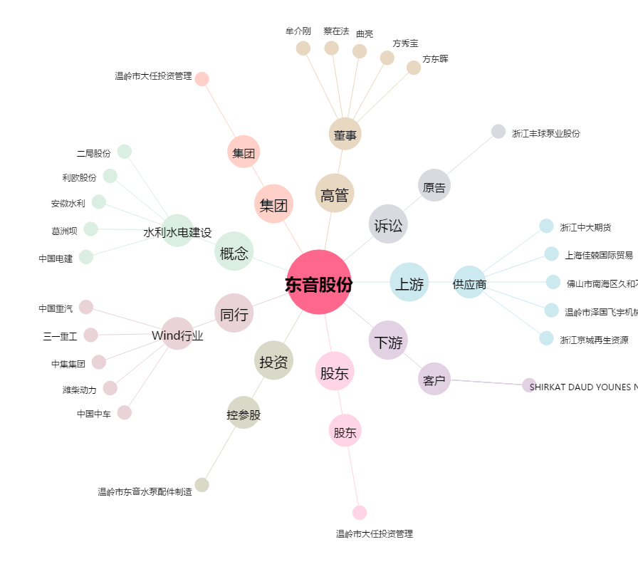
东音股份[002793.SZ] - 关系概览图

